代理店ログイン
画面仕様書：代理店ログイン
画面ファイル | frontend/login.html
テーマ | 紺色（#1A2D5A）
アクセス権限 | 全ユーザー（認証不要）
概要 | 代理店スタッフ向けのログイン画面。代理店コード・ログインID・パスワードの3項目で認証。

スクリーンショット
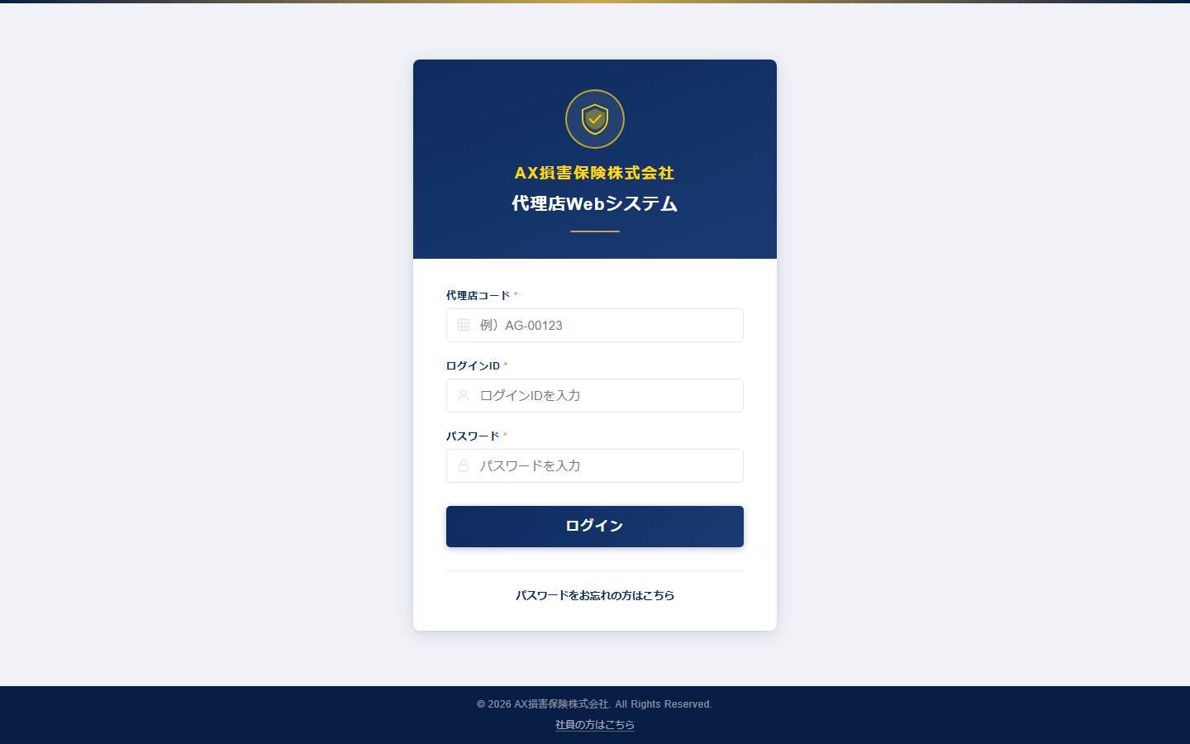

機能仕様
機能名 | 仕様説明
ログイン認証 | 代理店コード・ログインID・パスワードを入力してJWTトークンを取得。sessionStorageに保存。
ブルートフォース対策 | 5回連続失敗でアカウントロック。ロック中は残り時間をカウントダウン表示。
社員ログインリンク | 社員専用ログイン（staff_login.html）へのリンクを画面下部に表示。

使用APIエンドポイント
エンドポイント | 説明
POST /api/login | 代理店認証・JWT発行

社員ログイン
画面仕様書：社員ログイン
画面ファイル | frontend/staff_login.html
テーマ | ホットピンク（#FF1493）
アクセス権限 | 社員ユーザー（認証不要）
概要 | AX損保社員専用のログイン画面。社員コード・パスワードの2項目で認証。ピンクテーマを適用。

スクリーンショット
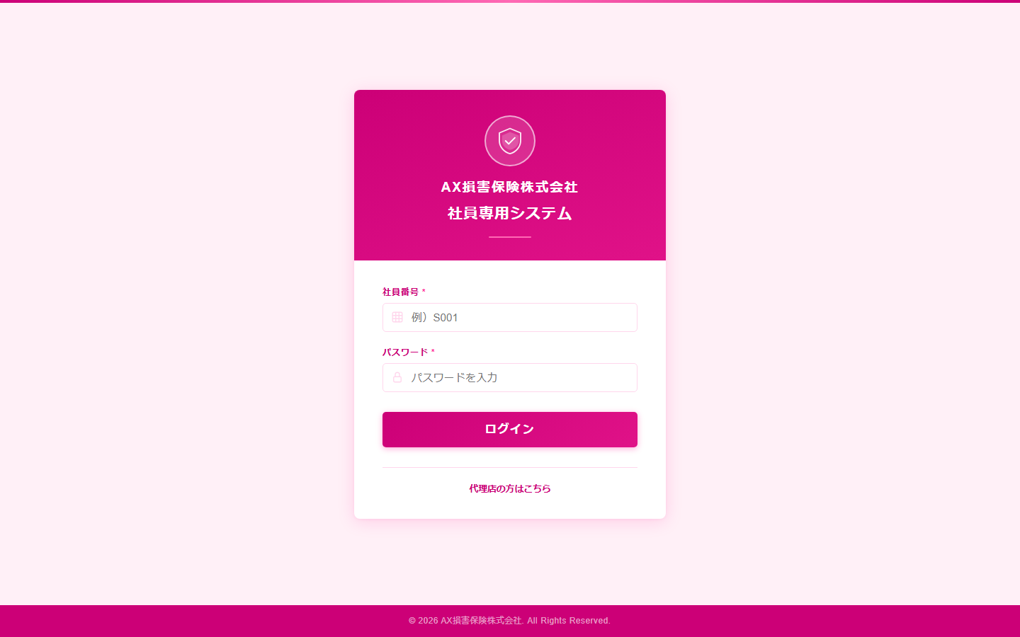

機能仕様
機能名 | 仕様説明
社員認証 | 社員コード・パスワードでJWT認証。staff_token としてsessionStorageに保存。
ブルートフォース対策 | 5回連続失敗でアカウントロック。
代理店ログインリンク | 代理店ログイン（login.html）へのリンクを表示。

使用APIエンドポイント
エンドポイント | 説明
POST /api/staff/login | 社員認証・JWT発行

ダッシュボード（代理店）
画面仕様書：ダッシュボード（代理店）
画面ファイル | frontend/dashboard.html
テーマ | 紺色（代理店）/ ピンク（社員）共通
アクセス権限 | ログイン済み全ユーザー
概要 | ログイン後のトップ画面。契約・顧客状況をグラフとウィジェットで可視化。ダイレクト検索でワンアクション遷移。

スクリーンショット
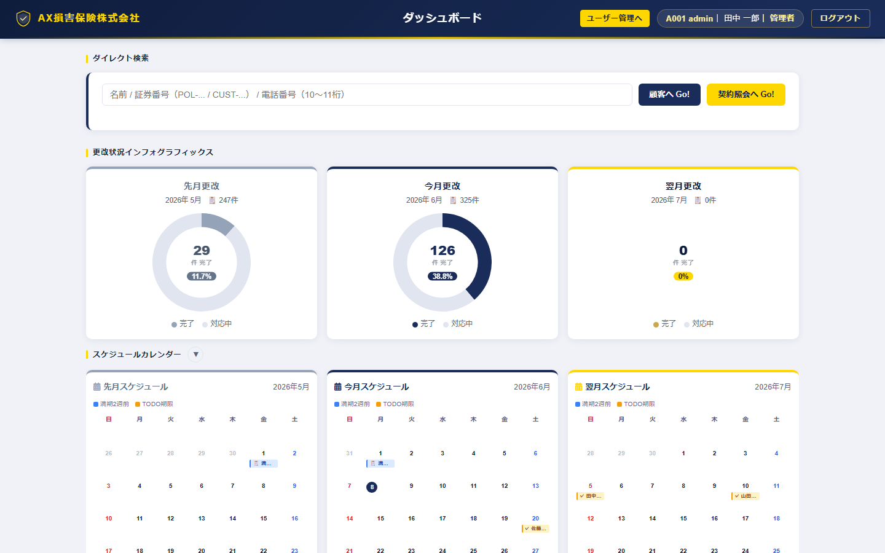

機能仕様
機能名 | 仕様説明
契約サマリーウィジェット | 総契約件数・今月満期・フォローコール未了・更改未済の件数を表示。
保険種目別ドーナツグラフ | 7種目の契約件数比率をドーナツグラフで表示。クリックで未対応絞込遷移。
月別更改実績グラフ | 直近12ヶ月の更改実績（件数・保険料）を棒グラフで表示。
カレンダーウィジェット | 今月の満期・フォローコール予定をカレンダー表示。
ダイレクト検索 | 顧客名/電話番号/証券番号を自動判定して顧客管理・契約照会へ遷移。
ナビゲーション | 全機能への画面遷移リンク（Font Awesome アイコン付き）。

使用APIエンドポイント
エンドポイント | 説明
GET /api/dashboard/summary | 契約サマリー集計
GET /api/dashboard/chart | 月別実績データ

満期管理
画面仕様書：満期管理
画面ファイル | frontend/maturity.html
テーマ | 共通
アクセス権限 | ログイン済み全ユーザー
概要 | 満期を迎える契約を月別アコーディオンで一覧表示。フォローコール状況・更改STS・意向STSをインライン編集できる。

スクリーンショット
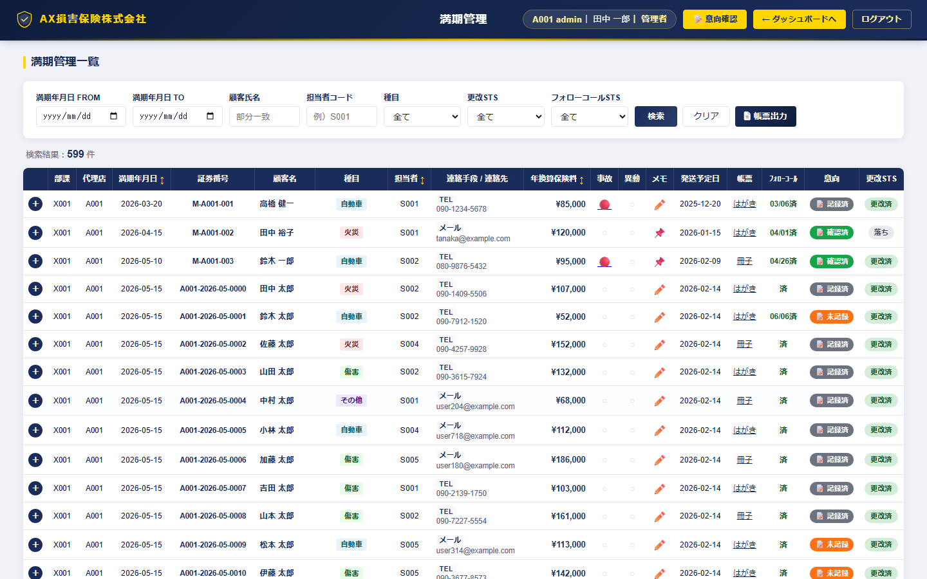

機能仕様
機能名 | 仕様説明
月別アコーディオン表示 | 満期月ごとに折りたたみ表示。件数バッジで一目確認。
フォローコールSTS編集 | 未コール／コール済／不要 をドロップダウンでインライン更新。
更改STS編集 | 更改中／更改済／失効 をインライン更新。
意向STS表示 | 意向確認登録状況（未記録／入力済／完了）をバッジ表示。
ソート機能 | 保険料・満期日・担当者でのソート（昇順/降順）。
絞込フィルター | フォローコール未了・更改未済・保険種目での絞込。
顧客管理リンク遷移 | 顧客名クリックで顧客管理画面へ遷移（linked_customer_id経由）。
更改おすすめ通知書PDF | 証券ごとにPDF生成・iframeモーダル表示・ダウンロード。

使用APIエンドポイント
エンドポイント | 説明
GET /api/maturity | 満期契約一覧取得
PUT /api/maturity/{id} | STS更新
GET /api/intentions/{ac} | 意向確認STS取得
GET /api/renewal/{contract_no} | 更改通知書PDF取得

顧客管理
画面仕様書：顧客管理
画面ファイル | frontend/customer.html
テーマ | 共通
アクセス権限 | ログイン済み全ユーザー
概要 | 名寄せ処理済みの顧客マスタ一覧。7種目の加入状況を視覚的に表示し、未加入絞込でアップセル対象の特定が可能。

スクリーンショット
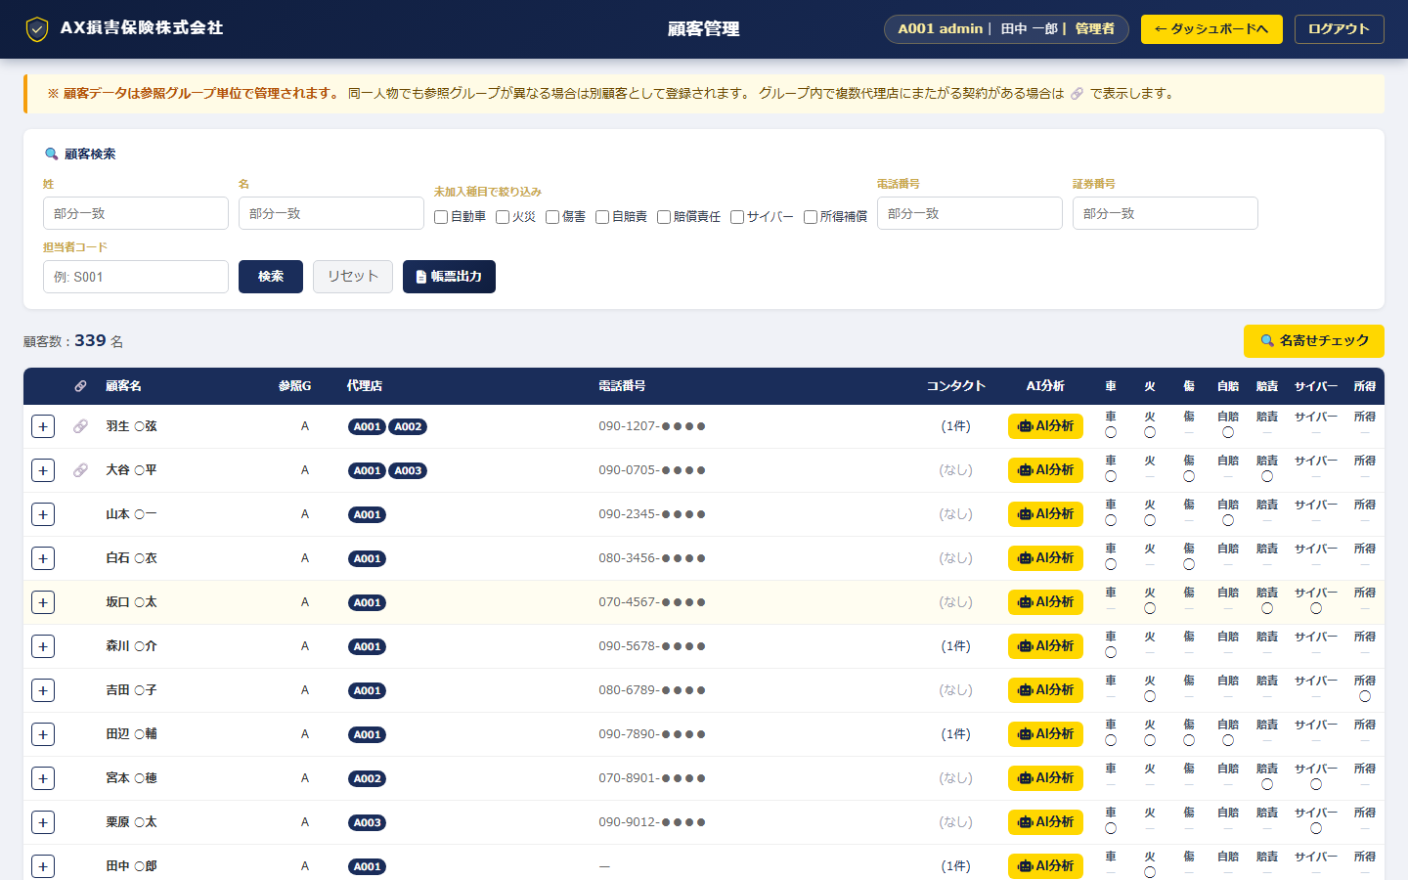

機能仕様
機能名 | 仕様説明
顧客一覧表示 | 参照Gコード単位でマッチングされた顧客を一覧表示。
7種目加入状況バッジ | AUTO/FIRE/INJURY/JIBAI/LIABILITY/CYBER/INCOMEの加入有無をカラーバッジで表示。
未加入絞込 | 特定種目に未加入の顧客を絞込。アップセル提案リストとして活用。
顧客詳細表示 | 基本情報・家族構成・趣味・資産情報・コンタクト履歴を表示。
満期管理リンク遷移 | 顧客に紐づく契約の満期一覧へワンクリック遷移。
AIレコメンド連携 | 顧客単位のAIレコメンド結果を表示・生成。
フリーワード検索 | 顧客名・電話番号・住所での絞込検索。

使用APIエンドポイント
エンドポイント | 説明
GET /api/customers | 顧客一覧取得
GET /api/customers/{id} | 顧客詳細取得
GET /api/customers/{id}/contracts | 顧客別契約一覧

契約照会
画面仕様書：契約照会
画面ファイル | frontend/contract.html
テーマ | 共通
アクセス権限 | ログイン済み全ユーザー
概要 | 代理店管轄の全契約を一覧表示。保険種目別タブ・状態別絞込・詳細遷移が可能。

スクリーンショット
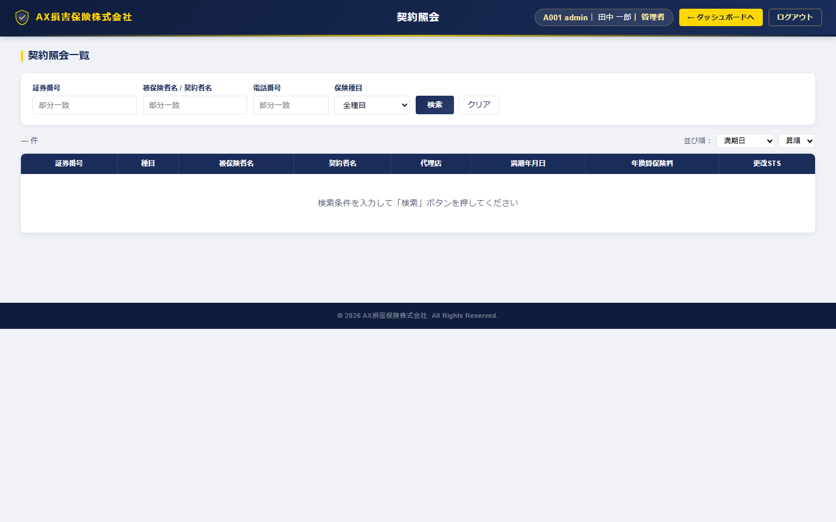

機能仕様
機能名 | 仕様説明
保険種目別タブ | 7種目タブ切替（ALL含む）。種目ごとの契約件数バッジ表示。
契約一覧表示 | 証券番号・顧客名・保険料・満期日・担当者・STSを一覧表示。
更改STS絞込 | 更改中／更改済／失効での絞込フィルター。
契約詳細遷移 | 証券番号クリックで契約詳細画面へ遷移。
フリーワード検索 | 顧客名・証券番号での絞込検索。

使用APIエンドポイント
エンドポイント | 説明
GET /api/contracts | 契約一覧取得（種目・STS・キーワードフィルター）

契約詳細
画面仕様書：契約詳細
画面ファイル | frontend/contract_detail.html
テーマ | 共通
アクセス権限 | ログイン済み全ユーザー
概要 | 1件の契約に関するすべての情報（基本情報・カバレッジ・特約・車両/物件情報等）を表示。

スクリーンショット
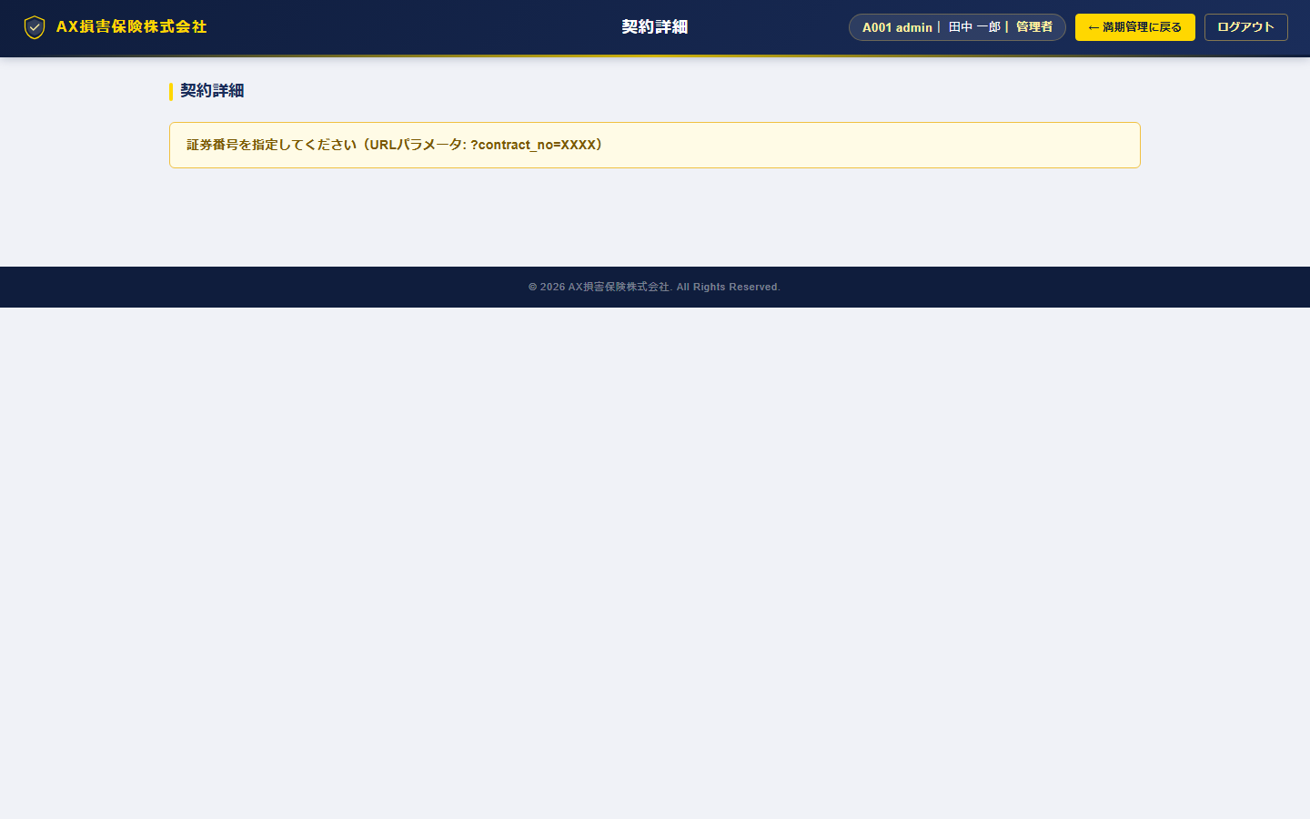

機能仕様
機能名 | 仕様説明
基本情報表示 | 証券番号・契約者情報・満期日・年間保険料・担当者・STS。
カバレッジ表示 | 保険種目別の補償内容・保険金額・免責金額を表示。
車両情報 | 自動車保険の場合は車名・型式・ナンバー・使用目的・等級を表示。
物件情報 | 火災保険の場合は建物金額・家財金額・構造・地震保険フラグを表示。
事故履歴リンク | この契約に紐づく事故情報へのリンク。
更改おすすめPDF | 更改おすすめプラン通知書のiframeモーダル表示。

使用APIエンドポイント
エンドポイント | 説明
GET /api/contracts/{id} | 契約詳細取得
GET /api/contract_details/{id} | カバレッジ詳細取得

保険金支払状況
画面仕様書：保険金支払状況
画面ファイル | frontend/claim.html
テーマ | 共通
アクセス権限 | ログイン済み全ユーザー
概要 | 代理店管轄の事故・保険金支払情報を一覧表示。支払状況別の絞込と詳細遷移が可能。

スクリーンショット
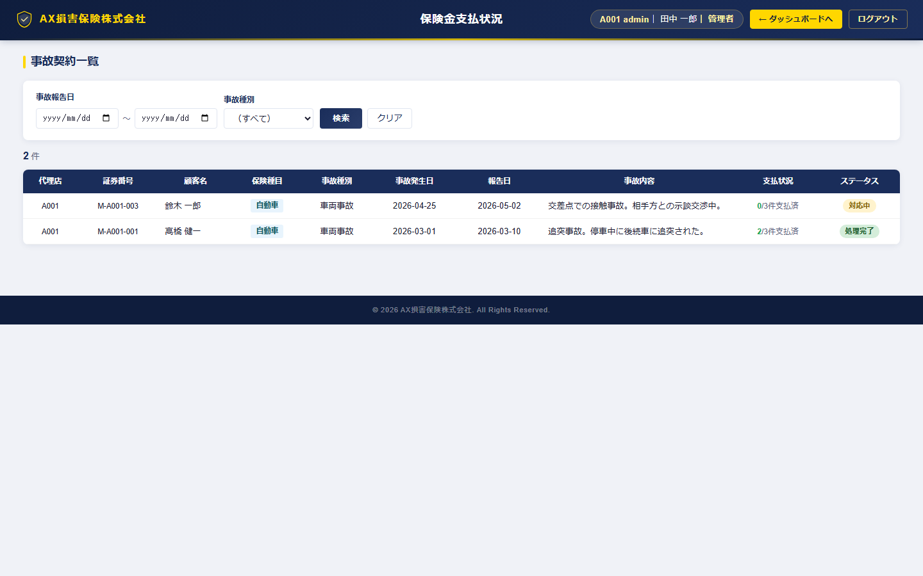

機能仕様
機能名 | 仕様説明
事故一覧表示 | 事故番号・発生日・報告日・事故種別・説明・支払状況を一覧表示。
支払状況絞込 | 未払／一部支払／支払済での絞込フィルター。
事故詳細遷移 | 事故IDクリックで保険金詳細画面へ遷移。

使用APIエンドポイント
エンドポイント | 説明
GET /api/accidents | 事故一覧取得

保険金詳細
画面仕様書：保険金詳細
画面ファイル | frontend/claim_detail.html
テーマ | 共通
アクセス権限 | ログイン済み全ユーザー
概要 | 1件の事故に関する詳細情報と支払明細を表示。

スクリーンショット
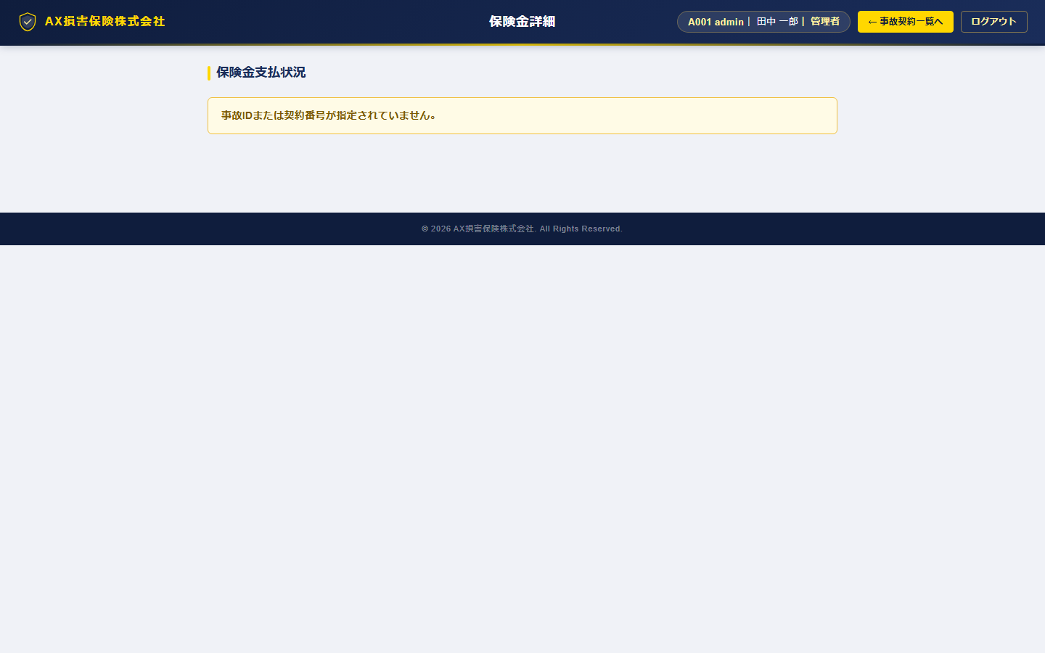

機能仕様
機能名 | 仕様説明
事故詳細表示 | 事故概要（発生日・種別・説明・STS）を表示。
支払明細一覧 | 支払種別・支払金額・支払状況・支払日付を明細表示。
支払合計 | 明細の支払済合計額を自動集計表示。

使用APIエンドポイント
エンドポイント | 説明
GET /api/accidents/{id} | 事故詳細取得
GET /api/accidents/{id}/payments | 支払明細取得

コンタクト履歴
画面仕様書：コンタクト履歴
画面ファイル | frontend/contact.html
テーマ | 共通
アクセス権限 | ログイン済み全ユーザー
概要 | 顧客へのコンタクト（電話・メール・訪問等）の記録を入力・参照する画面。

スクリーンショット
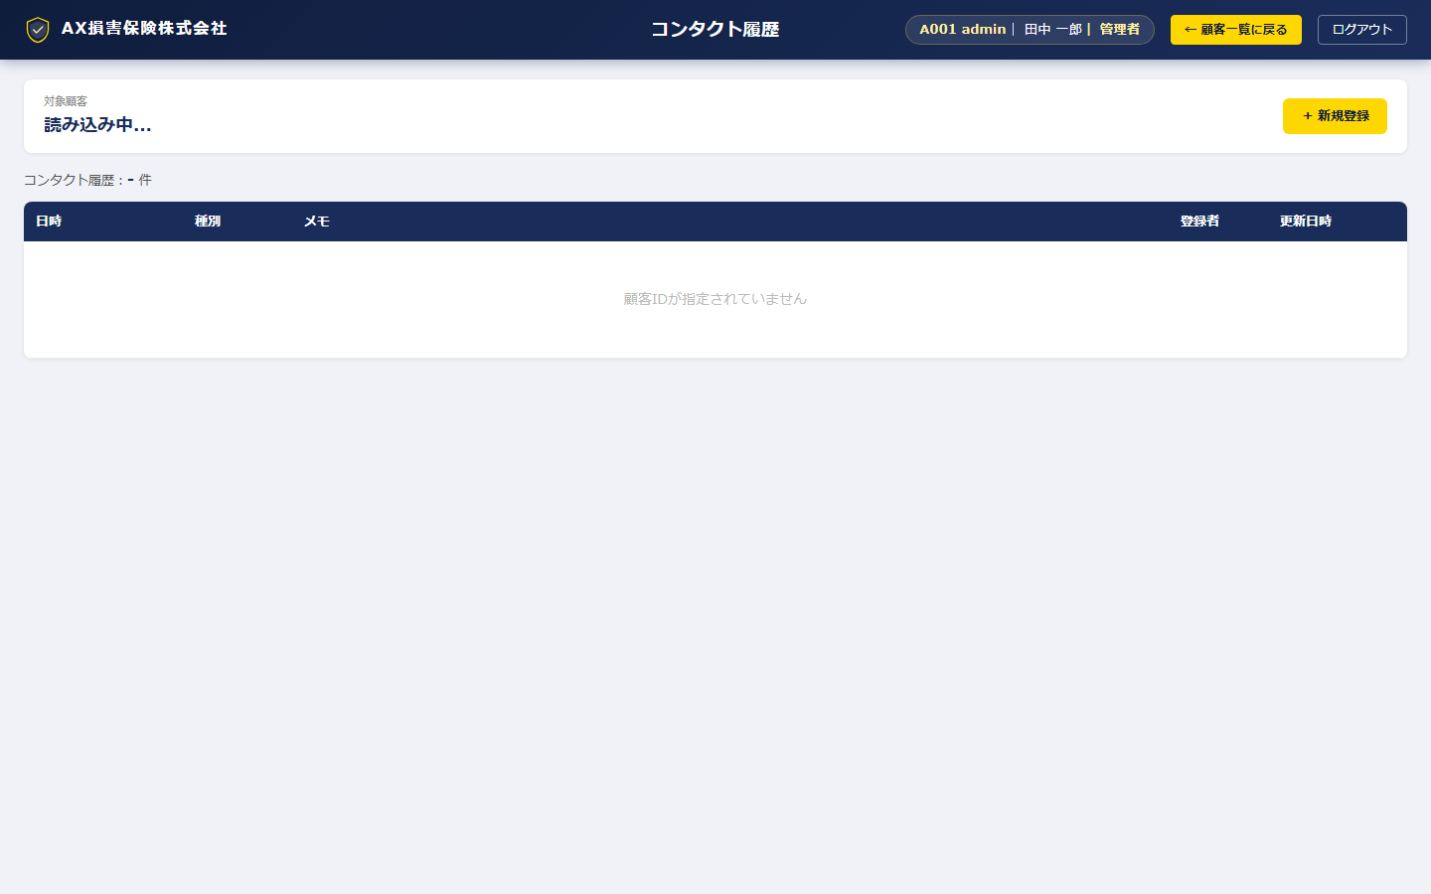

機能仕様
機能名 | 仕様説明
コンタクト記録入力 | 日時・コンタクト手段（TEL/メール/訪問/その他）・メモを入力して登録。
コンタクト履歴一覧 | 過去のコンタクト記録を新しい順に一覧表示。
顧客検索 | 顧客名・代理店コードで対象顧客を検索・選択。

使用APIエンドポイント
エンドポイント | 説明
POST /api/contacts | コンタクト記録登録
GET /api/contacts/{id} | コンタクト履歴取得

意向確認一覧
画面仕様書：意向確認一覧
画面ファイル | frontend/intention.html
テーマ | 共通
アクセス権限 | ログイン済み全ユーザー
概要 | 保険募集時の意向確認情報を一覧管理。STS別絞込・ページネーション対応。

スクリーンショット
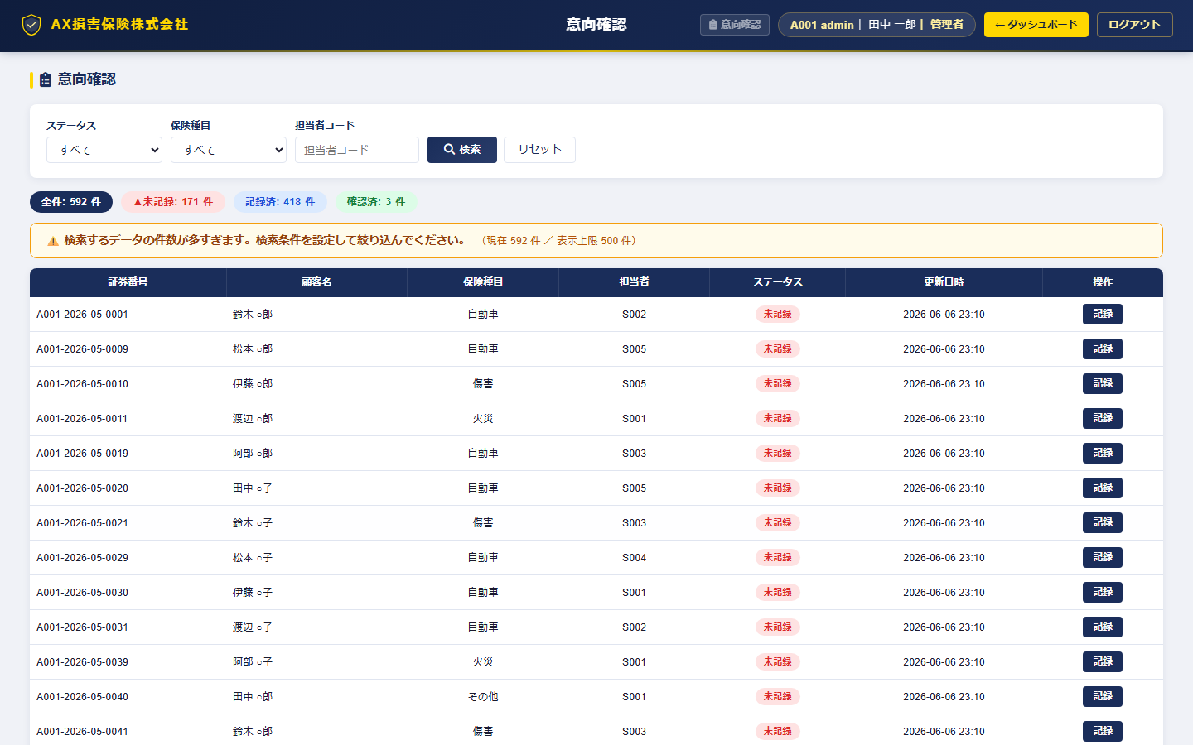

機能仕様
機能名 | 仕様説明
意向確認一覧表示 | 証券番号・顧客名・保険種目・意向STS・担当者・更新日を一覧表示。
STS絞込 | 未記録／入力済／完了でのフィルター。
詳細遷移 | 証券番号クリックで意向確認詳細画面へ遷移。
ページネーション | 1ページ20件表示。前後ページナビゲーション。

使用APIエンドポイント
エンドポイント | 説明
GET /api/intentions/{agency_code} | 意向確認一覧取得

意向確認詳細
画面仕様書：意向確認詳細
画面ファイル | frontend/intention_detail.html
テーマ | 共通
アクセス権限 | ログイン済み全ユーザー
概要 | 1件の意向確認情報を詳細入力・更新する画面。金融庁ガイドライン対応の入力項目。

スクリーンショット
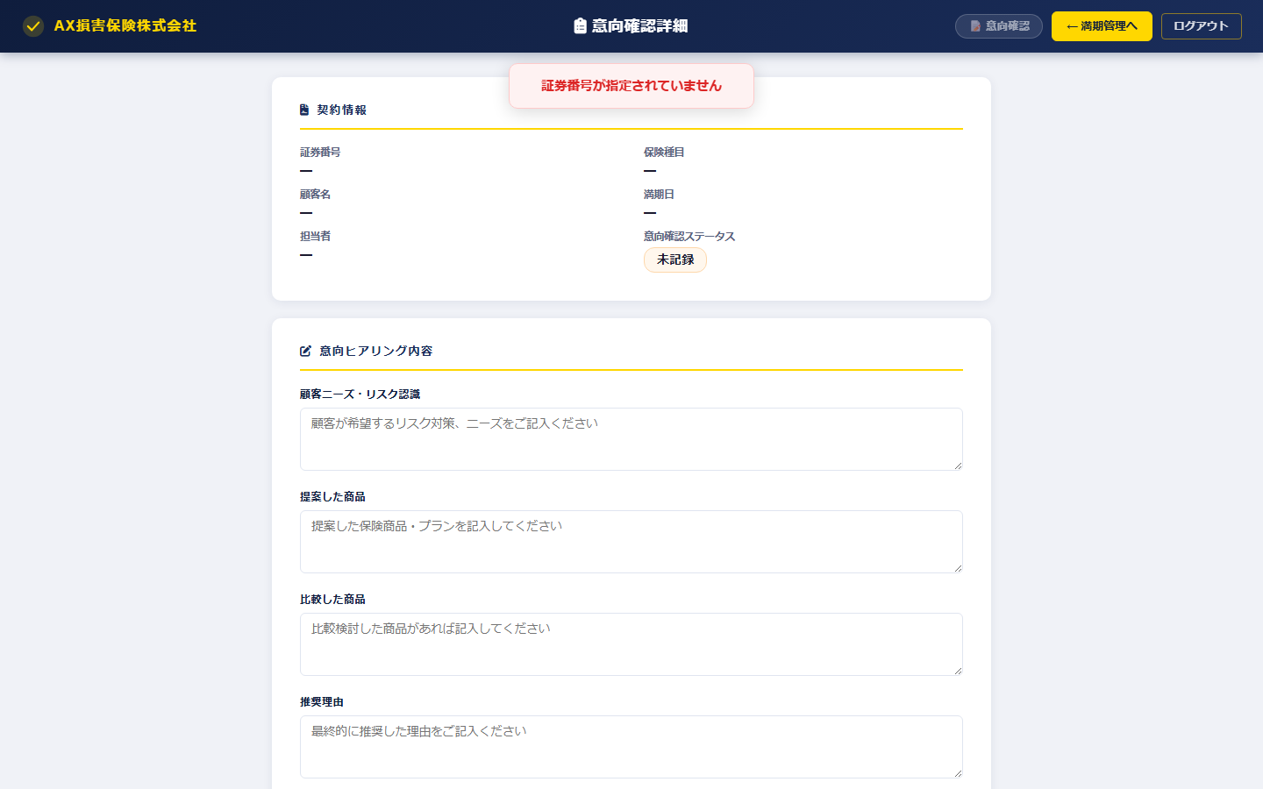

機能仕様
機能名 | 仕様説明
意向確認入力 | 顧客ニーズ・提案商品・比較商品・推奨理由・最終確定商品・顧客確認日時を入力。
失効理由入力 | 失効の場合は失効理由・詳細を入力。
STS更新 | 入力済→完了のステータス遷移。
保存トースト通知 | 保存成功/失敗をページ上部固定のトースト通知で表示（3秒自動消去）。

使用APIエンドポイント
エンドポイント | 説明
GET /api/intentions/{ac}/{policy_no} | 意向確認詳細取得
PUT /api/intentions/{ac}/{policy_no} | 意向確認更新

権限管理
画面仕様書：権限管理
画面ファイル | frontend/admin.html
テーマ | 共通
アクセス権限 | 管理者ロール以上
概要 | ユーザーアカウントの作成・編集・削除とロール割当を管理する画面。パーミッションマトリクスも参照可能。

スクリーンショット
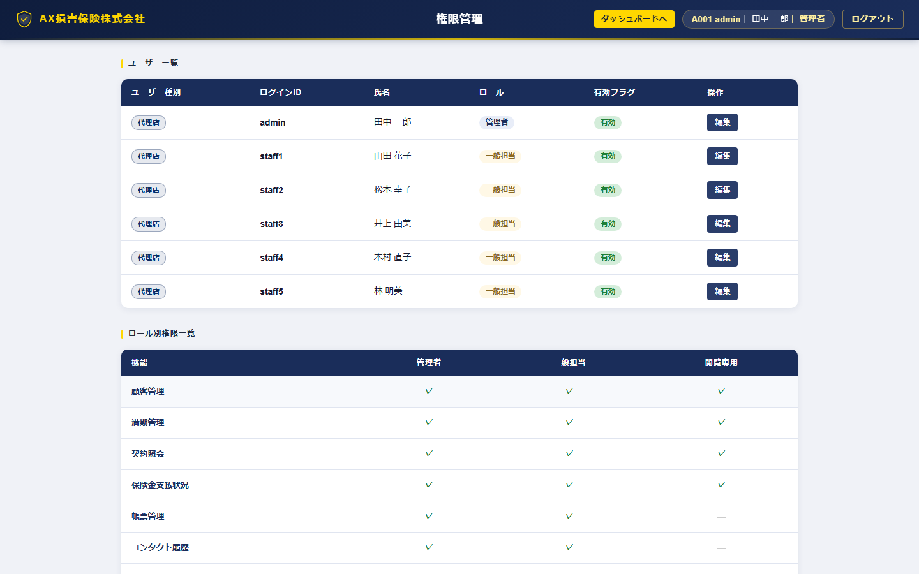

機能仕様
機能名 | 仕様説明
ユーザー一覧 | 代理店内ユーザー（代理店スタッフ）の一覧表示。ロール・状態・最終ログイン。
ユーザー追加モーダル | ログインID・パスワード・氏名・ロールを設定して追加。
ユーザー編集モーダル | ロール変更・パスワードリセット・有効/無効切替。
ユーザー削除 | 確認ダイアログ付きで削除。
パーミッションマトリクス | ロール別の機能アクセス権限を表形式で一覧表示（参照のみ）。

使用APIエンドポイント
エンドポイント | 説明
GET /api/users | ユーザー一覧取得
POST /api/users | ユーザー追加
PUT /api/users/{id} | ユーザー更新
DELETE /api/users/{id} | ユーザー削除
GET /api/roles | ロール一覧取得
GET /api/permissions | パーミッション取得

代理店マスタ編集
画面仕様書：代理店マスタ編集
画面ファイル | frontend/agency_master.html
テーマ | ホットピンク（社員専用）
アクセス権限 | 社員ログイン必須
概要 | 社員専用の代理店マスタ編集画面。代理店情報の追加・編集・削除・検索が可能。

スクリーンショット
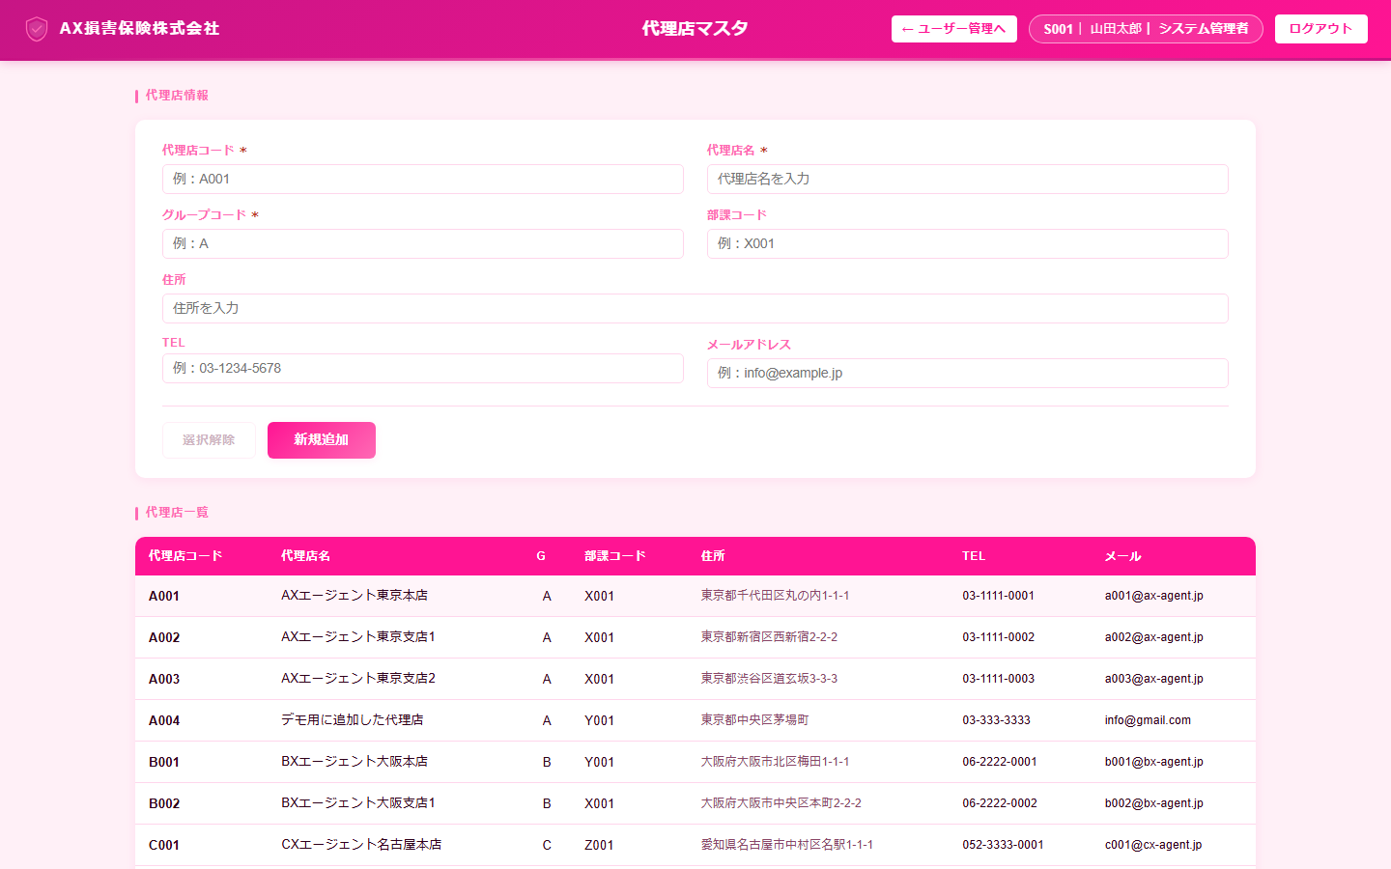

機能仕様
機能名 | 仕様説明
代理店一覧表示 | 全代理店の一覧表示（代理店CD・名称・住所・TEL・参照Gコード・部課コード）。
代理店検索 | 代理店CD・名称・部課コードでの絞込検索。
代理店追加モーダル | 新規代理店情報の入力・登録。
代理店編集モーダル | 既存代理店情報の編集・保存。
代理店削除 | 確認ダイアログ付きで削除。代理店ユーザーも連動削除。

使用APIエンドポイント
エンドポイント | 説明
GET /api/agencies | 代理店一覧取得
POST /api/agencies | 代理店追加
PUT /api/agencies/{id} | 代理店更新
DELETE /api/agencies/{id} | 代理店削除

成績管理
画面仕様書：成績管理
画面ファイル | frontend/sales.html
テーマ | 紺色（代理店）
アクセス権限 | 代理店ログイン（管理者・一般担当）
概要 | 月別×保険種目別の更改実績を集計・グラフ表示。目標対比の進捗率を可視化。

スクリーンショット
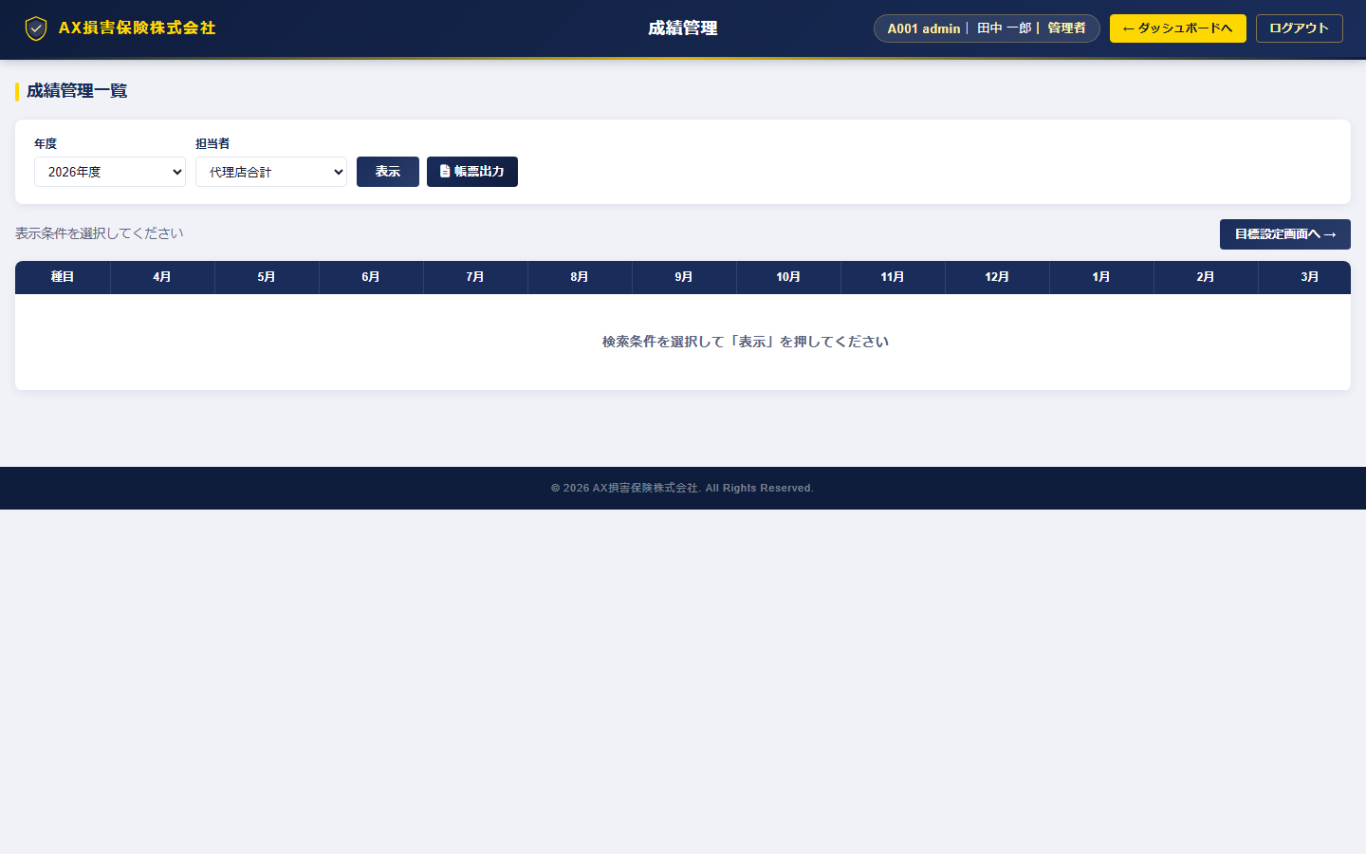

機能仕様
機能名 | 仕様説明
月別×種目別実績グラフ | 7種目×12ヶ月の更改実績（件数・保険料）を棒グラフで表示。
進捗率表示 | 月別目標対比の達成率をパーセントで表示。
担当者別フィルター | 担当者別での実績絞込。
目標設定画面リンク | 目標設定画面へのショートカット。

使用APIエンドポイント
エンドポイント | 説明
GET /api/sales/monthly | 月別実績集計
GET /api/sales/targets | 目標値取得

目標設定
画面仕様書：目標設定
画面ファイル | frontend/sales_target.html
テーマ | 紺色（代理店）
アクセス権限 | 代理店ログイン（管理者）
概要 | 代理店の月別×保険種目別の更改目標金額を設定する画面。

スクリーンショット
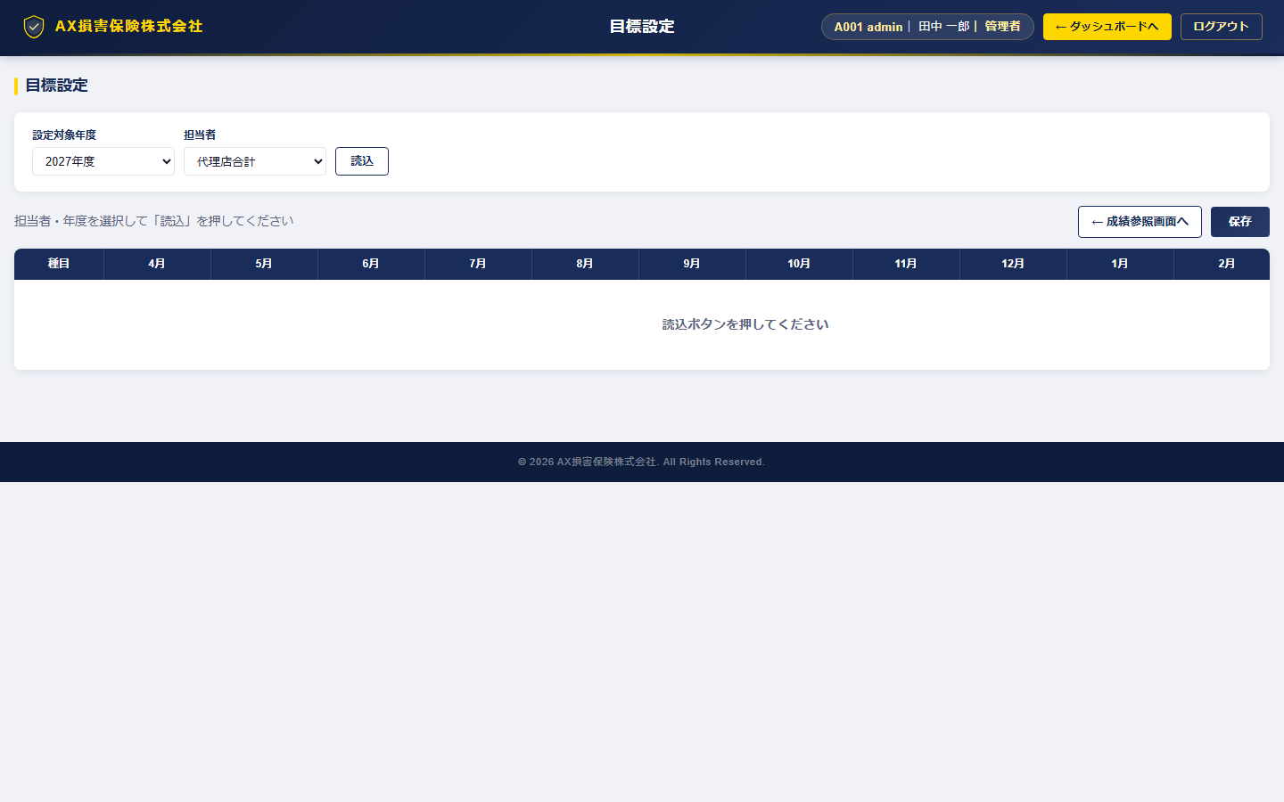

機能仕様
機能名 | 仕様説明
目標金額入力 | 種目別・月別の目標金額をグリッド形式で一括入力。
年度切替 | 年度プルダウンで切替。
保存 | 変更した目標値を一括保存。

使用APIエンドポイント
エンドポイント | 説明
GET /api/sales/targets | 目標値取得
POST /api/sales/targets | 目標値設定

手数料管理
画面仕様書：手数料管理
画面ファイル | frontend/commission.html
テーマ | 紺色（代理店）
アクセス権限 | 代理店ログイン（管理者）
概要 | 保険会社別・月別の代理店手数料明細を管理する画面。承認ワークフロー対応。

スクリーンショット
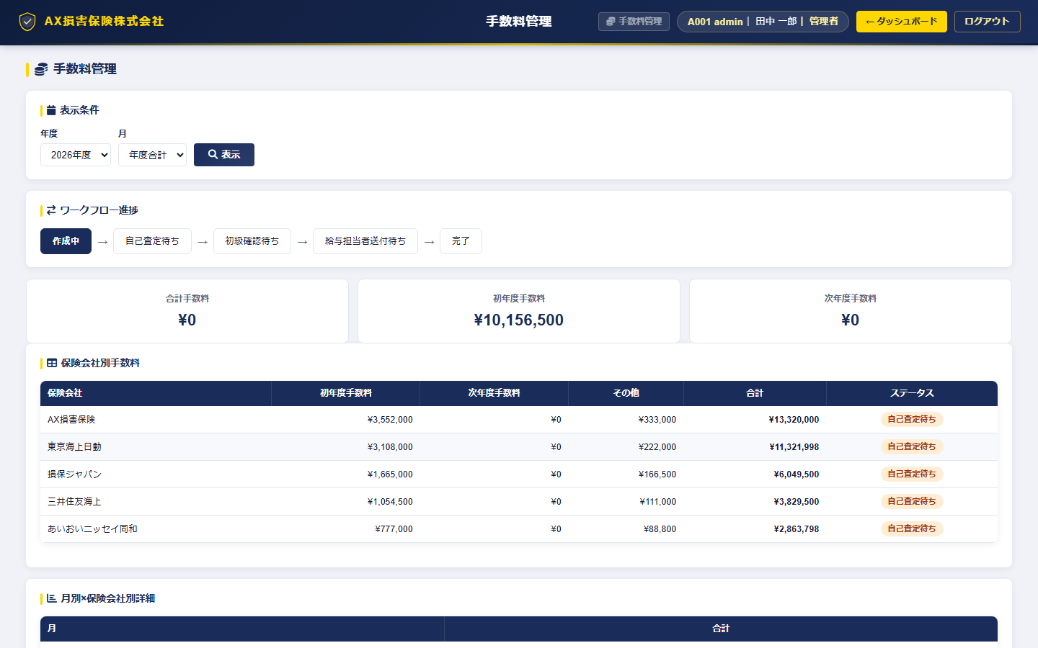

機能仕様
機能名 | 仕様説明
手数料明細一覧 | 保険会社別・月別の初年度手数料・更改手数料・その他手数料を一覧表示。
承認ステータス | 未承認／承認済／否認のワークフロー管理。
合計集計 | 月別・種別の手数料合計を自動集計表示。
追加・編集 | 手数料レコードの追加・編集モーダル。

使用APIエンドポイント
エンドポイント | 説明
GET /api/commissions | 手数料一覧取得
POST /api/commissions | 手数料追加
PUT /api/commissions/{id} | 手数料更新

AIレコメンド
画面仕様書：AIレコメンド
画面ファイル | frontend/ai_recommend.html
テーマ | 共通
アクセス権限 | ログイン済み全ユーザー
概要 | OpenAI API連携によるAI推薦機能。顧客属性・契約情報から未加入種目の推奨メッセージを生成。バルク分析にも対応。

スクリーンショット
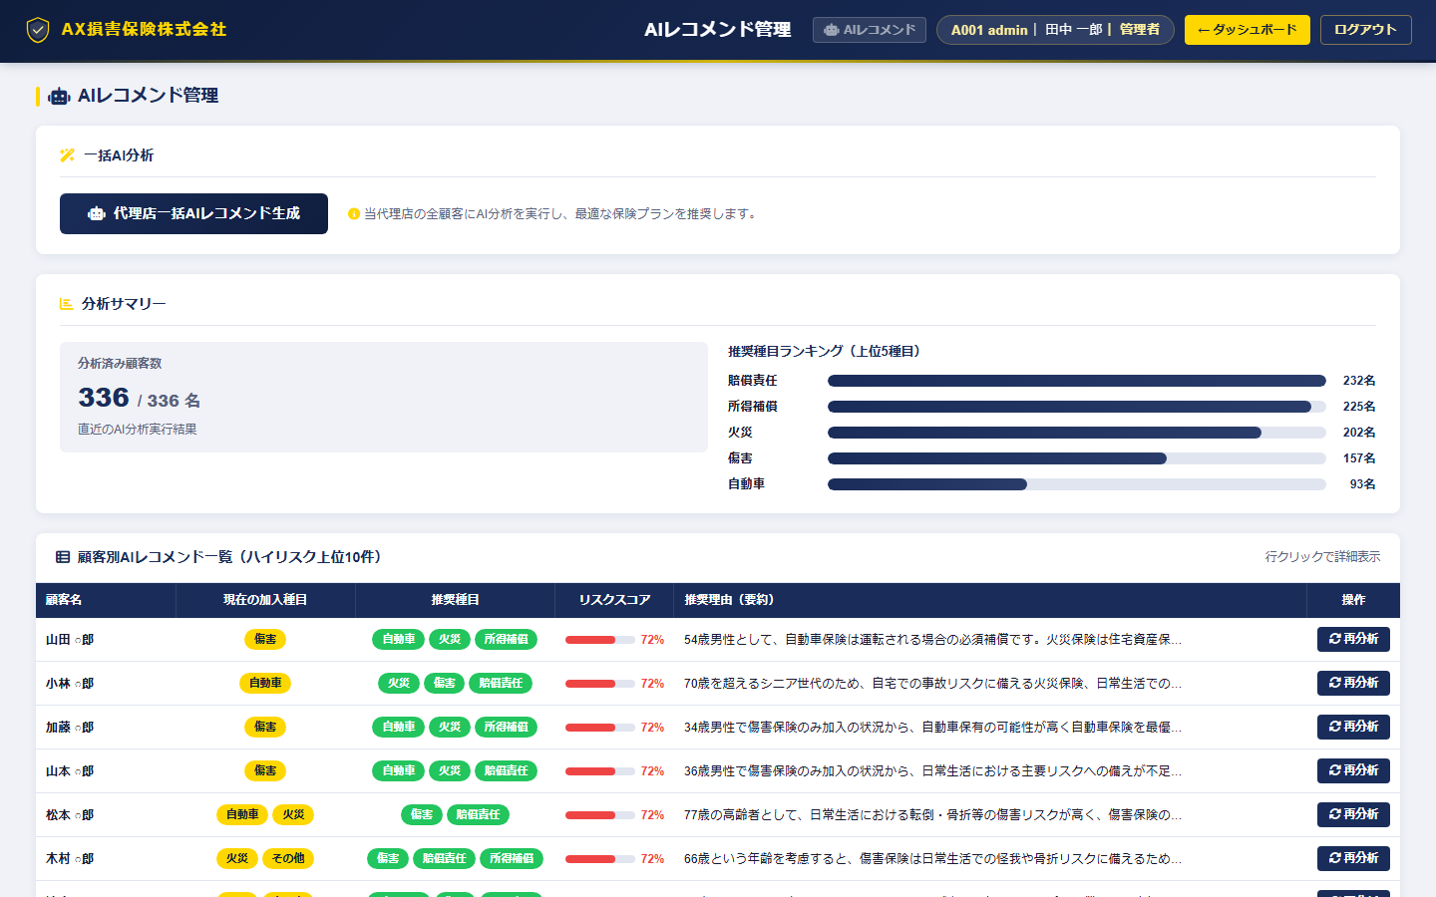

機能仕様
機能名 | 仕様説明
推薦一覧表示 | 顧客別の推薦種目・推薦理由・リスクスコアを一覧表示。
AI推薦生成 | 選択した顧客に対してOpenAI APIで推薦テキストを生成。
バルク分析 | 複数顧客を一括でAI分析。バルクジョブIDで管理。
社員向け代理店選択 | 社員ログイン時は管轄代理店をドロップダウンで選択。
リスクスコア表示 | 0〜100のリスクスコアをカラーバーで視覚表示。

使用APIエンドポイント
エンドポイント | 説明
GET /api/ai/recommendations/{agency} | 推薦一覧取得
POST /api/ai/recommend | 単件AI推薦生成
POST /api/ai/recommend/bulk | バルクAI推薦生成

帳票管理
画面仕様書：帳票管理
画面ファイル | frontend/report_list.html
テーマ | 共通
アクセス権限 | ログイン済み全ユーザー
概要 | 帳票の非同期生成リクエストを管理する画面。生成ステータスの確認とダウンロードが可能。

スクリーンショット
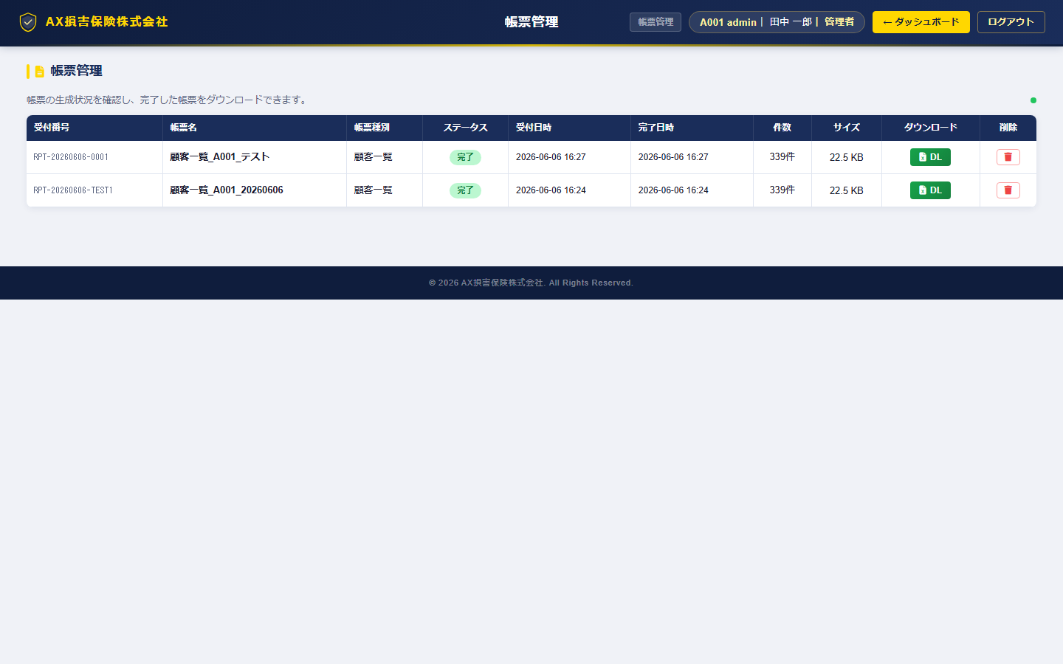

機能仕様
機能名 | 仕様説明
帳票リクエスト一覧 | 帳票種別・リクエスト日時・ステータス（待機中/処理中/完了/エラー）・ファイルサイズを表示。
ダウンロード | 完了済み帳票のExcel/PDFダウンロード。
ステータス自動更新 | 処理中の帳票は30秒ごとにステータスを自動ポーリング。
帳票生成リクエスト | 帳票種別・対象期間を指定して生成リクエストを送信。

使用APIエンドポイント
エンドポイント | 説明
GET /api/reports | 帳票リクエスト一覧取得
POST /api/reports/request | 帳票生成リクエスト
GET /api/reports/{id}/download | 帳票ファイルダウンロード

TODOリスト
画面仕様書：TODOリスト
画面ファイル | frontend/todo_list.html
テーマ | 共通
アクセス権限 | ログイン済み全ユーザー
概要 | 代理店・社員が使用できるタスク管理機能。期限・ステータス・メモを管理。

スクリーンショット
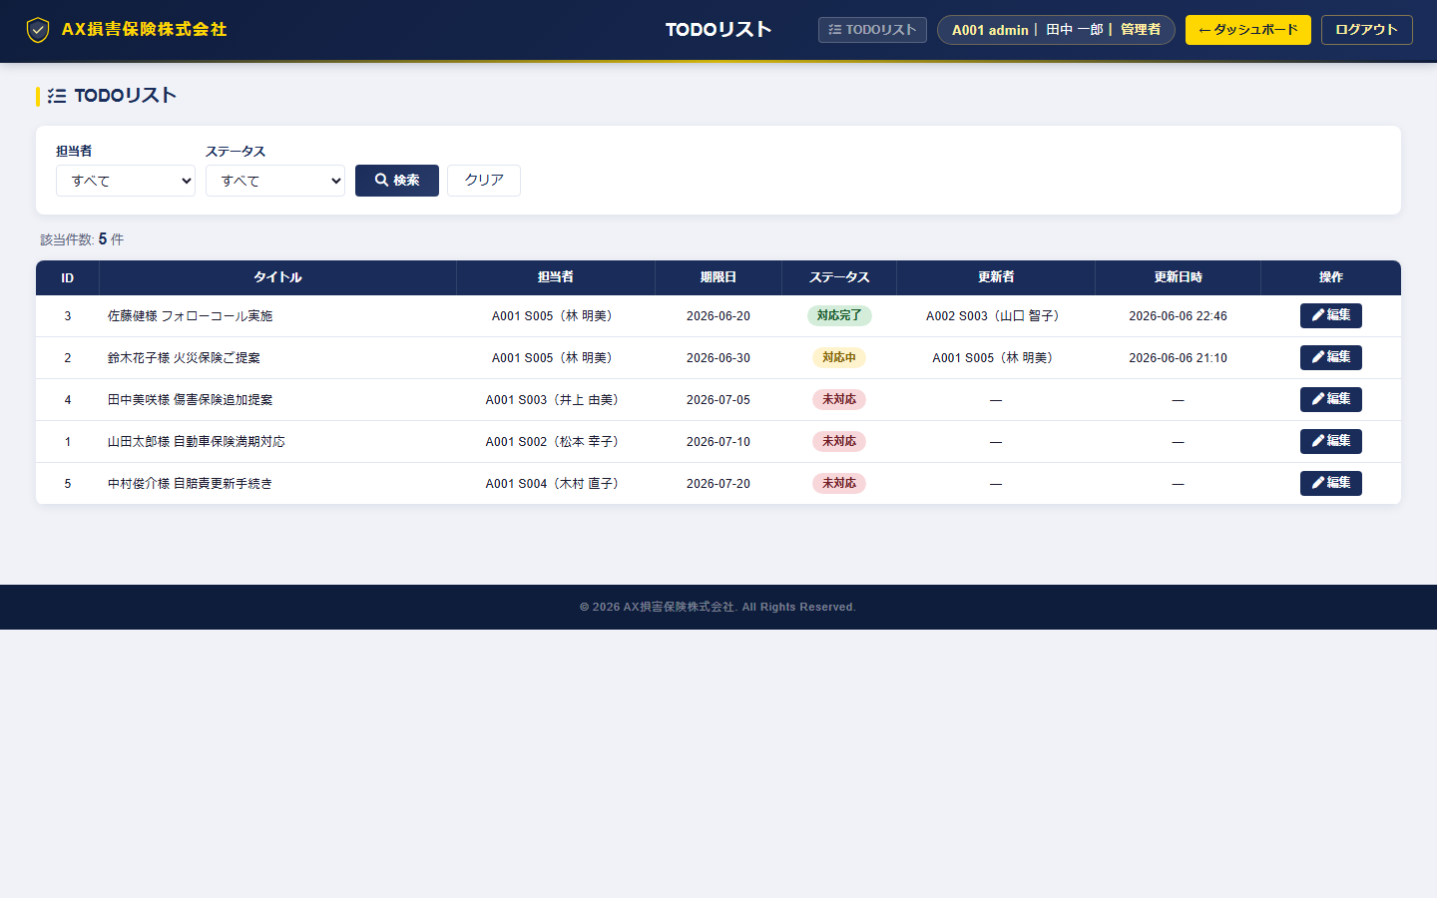

機能仕様
機能名 | 仕様説明
TODO一覧表示 | タイトル・説明・期日・ステータス・担当者を一覧表示。
TODO追加 | タイトル・説明・期日・担当者を指定して追加。
STS更新 | 未着手→進行中→完了のステータス管理。
TODO削除 | 確認ダイアログ付きで削除。
絞込フィルター | ステータス・担当者での絞込。

使用APIエンドポイント
エンドポイント | 説明
GET /api/todos | TODO一覧取得
POST /api/todos | TODO追加
PUT /api/todos/{id} | TODO更新
DELETE /api/todos/{id} | TODO削除

